Sheet1
序号 | 制度 | 内容 | 图片
1 | 打卡 | 1.员工应按规定时间上班、下班，公司实行人脸识别考勤打卡制度，需本人扫描读取人脸确认打卡; 2.打卡规则： （1）职员的上班时间：8:00-12:00 & 13:30-17:30 （2）上午下班打卡的时间段：12:00-12:30 （3）下午上班打卡的时间段：12:30-13:30 （4）高级经理以及以上只需打2次卡:上班卡和下班卡 （5）其他职员工打卡4次; （6）中午打下班卡和打上班卡需间隔30分钟。 3.考勤事宜可联系考勤副主管 邓玉文。
2 | 请假制度 | 1.职员请事假必须提前在OA系统人力行政中心填写“RS02-请假申请流程”，员工则在微信彩迅公众号里面的“彩迅自助-考勤信息”填写请假事宜；时间以整小时计算，如2.5小时取3小时，经批准后，提交到人力资源部备案方可执行，否则作旷工处理。请假需指定代理人，并附工作代理说明。 2.如因特殊情况未能提前请假，应及时电话联系征得上级主管同意并于销假上班当天补办请假手续，对于口头请假、超时补假单或无假单者一律作旷工处理计。 3.春节期间除公司规定的假期时间，原则上不得另行再请事假;如有特殊情况，需报分管副总审核，总经理批准方可准假，同时需报备人力资源部。 4.职员申请调休假要有加班单方可申请，加班单有效期为2个月。
3 | 出差制度 | 1.员工出差必须提前在OA系统人力行政中心填写“RS03-出差申请流程”，经批准后，提交到人力资源部备案方可执行。否则作旷工处理。出差需指定代理人。 2.如出差需要预定酒店/民宿，必须由公司统一购买，请同步提交“RS06-住宿申请流程”，可提前和人事部沟通。预定酒店/民宿、出国签证、买机票等事宜联系商务专员 杨家美 3.出差需要按照出差打卡管理操作手册进行定位打卡。
4 | 出差打卡 | 1.若出差类型选择“中山公司”、“深圳公司”、“海外长期出差”，按上下班时间需到公司考勤机正常打卡。 2.出差类型选择“国内其他地方出差”，到目的地和离开目的地的时候，要在企业微信进行外出打卡外出打卡操作路径：企业微信—工作台—打卡—外出打卡。出差回来之后，在“ZJB15-出差结果报告流程”可以看到出差打卡明细，并上传出差结果报告附件后提交流程。 3.出差类型选择海外短期出差、国内其他地方出差，出差申请流程归档之后会自动生成“ZJB15-出差结果报告流程”；需要上传出差结果报告附件，并提交流程。 4.出差类型选择“国内其他地方出差”没有用企业微信打卡导致的考勤异常将无法修复，需要开具文件证明上传附件才能修复。(证明文件需要出差地方的供应商或客户提供的文件证明盖人事章才有效） | 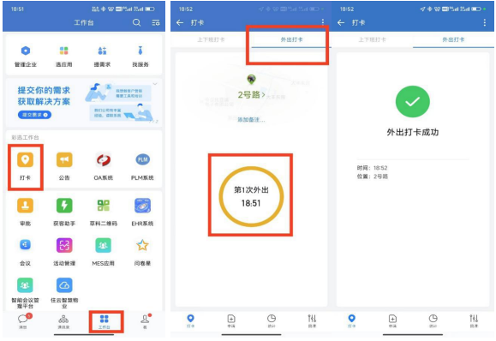
5 | 离职制度 | 1.试用期员工离职须提前3天申请，并填写【离职申请单】 2.正式员工辞职须提前一个月书面申请并填写【离职申请单】，在公司相关部门负责人签批之日起一个月后方可办理离职手续。 3.离职当日办理离职手续，退还相关固定资产文件资料，配合办理离职手续及退还公司宿舍后，辞职工资于本月中或月底发放。 4.离职事宜可咨询考勤副主管 邓玉文
6 | 用车/派车制度 | 1.各部门用车必须提前半天在OA申请并填写“RS04-派车申请流程”并提交人力行政中心，申请时间不能超过当日17:00，若当天下午或晚上用车，必须在四小时前提出申请。紧急情况下用车，由用车部门或用车人与人力行政中心部联系，由人力行政中心安排司机用车部门或用车人次日补单。 3.因公事出差需派车的部门，若需租车、使用专车或的士时，一律由人力行政中心批准。未经批准之出车费用由请车人和租车人共同承担。 4.因工作需要进行私车公用的，由人力行政中心批准，按每公里1.2元的费用进费用报销 5.因公驾驶公司车辆的员工，如不遵守交通规则造成违章受罚的，由驾驶员本人100%承担
7 | 用餐标准 | 1.非工作人员严禁进入厨房操作间。 2.就餐人员应按顺序排队打饭，严禁插队。 3.员工就餐时应吃多少打多少，不准浪费，严禁有剩饭剩菜。如有违反以上规定者扣就餐补贴50元，请大家自觉遵守。 4.需在餐厅内就餐，禁止将食物带离餐厅 5.禁止帮他人代打餐, 6.食堂每天的就餐时间为，如图所示： | 
8 | 加班申请 | 1.若加班类型为“月薪加班；行政/物业/电工组/总务仓加班；日薪平日加班;连班”，需要在加班开始时间前提交申请加班流程(如7月 13 日 18:00 加班，则需在 18:00 前提交申请) 2.若加班类型为“日薪周六加班;日薪周日加班”，需要在每周五下班前提交申请加班流程(如本周六加班，需在本周五前提交) 3.若加班类型为“法定节假日加班;行政/物业月薪加班;搬运工加班;行政日薪节日加班”，需要在加班前一天提交申请加班流程(如7月 13 日加班，需在7月12日提交) 4.若加班类型为“延班”，需要在延班结束后的次日 9:00 前提交申请加班流程
9 | 用餐时间 | 就餐时间安排 一楼餐厅 早餐：07:00 - 08:30 中餐：11:30 - 12:45 晚餐：17:00 - 18:15 二楼餐厅 早餐：不提供 中餐：11:00 - 13:00 晚餐：17:00 - 19:00 时光杯（区域/餐厅） 中餐：11:00 - 20:00（全天连续服务，无早餐和晚餐分段） 如有特殊安排或临时调整，请以最新通知为准。
10 | 系统负责人 | 如果您需要使用或咨询以下系统应用，请联系对应的负责同事： 笔记本电脑、台式电脑相关事宜，请联系工号017157的崔荣康。 彩迅微服务平台，请联系工号000829的胡国尚。 梯控系统，请联系工号013024的杨忠涵。 监控系统、网络访问、VPN及邮箱相关问题，请联系工号000174的何金豪。 BI系统，请联系工号017020的温业喜。 门禁系统，请联系工号013024的杨忠涵。 MES系统，请联系工号006827的钟炯辉。 PLM系统，请联系工号000829的胡国尚。 EHR系统、企业微信及OA系统，请联系工号000586的丘国富。 爱数系统，请联系工号008073的蔡啟志。 K3系统及SAP系统（SD），请联系工号000378的陈荣生。 SAP系统，请联系工号012822的吴秋明。 SAP系统（FICO），请联系工号013867的张婷婷。 SAP系统（PP），请联系工号003156的李健。 SAP系统（MM），请联系工号000848的李婉君。 您可以通过企业微信搜索对应工号或姓名联系到相关同事。
11 | 中山彩迅科技园出租厂房 | 中山彩迅科技园有高端厂房出租，首层1200-1500/㎡，高7.9米，承重1000kg/平；二层及以上1800平，高4.5米，承重500kg/㎡。每栋厂房首层有电动升降平台和装卸货缓坡、配备2部2.5米x2.5米的3吨货梯、2部高端客梯；我们有厂房磨光金刚砂地面、消防配套齐全，还有精装修厕所！简单装修即可入驻！有意向的商业精英可拨打致富热线：陈生18689366388 梁小姐18680596388
12 | 中山彩迅科技园出租办公楼 | 南1栋可作为高端写字楼！南1栋幕墙主楼，4-8层写字楼，每层2300平，层高4.5米，配套6部高端商务电梯、大堂、前台还有大型智能会议室。有意向的商业精英可拨打致富热线：陈生18689366388 梁小姐18680596388
13 | 中山彩迅科技园厂房、办公楼配套了解 | 中山彩迅科技园有智慧食堂，扫脸即可点单；宿舍、公寓、家属楼多种住宿类型可挑选，实现5分钟即可从家到达办公地点；北一生活商圈一体化，有不同风味的餐饮店、美容院、理发店、药房、手机店等，满足生活需求！
14 | 厂房、办公楼租金了解 | 高端厂房每平米只需10元即可，高端商务办公楼每平米只需20元即可，有意向的商业精英可拨打致富热线：陈生18689366388 梁小姐18680596388
15 | 停车位办理 | 第一次办理需要携带身份证和行驶证,过来物业进行办理。 办理时间：8:00-12:00 13：30-17:30 可拨打致富热线：周小姐 18688109777
16 | 停车位续费 | 扫描二维码备注部门姓名车牌号即可 | 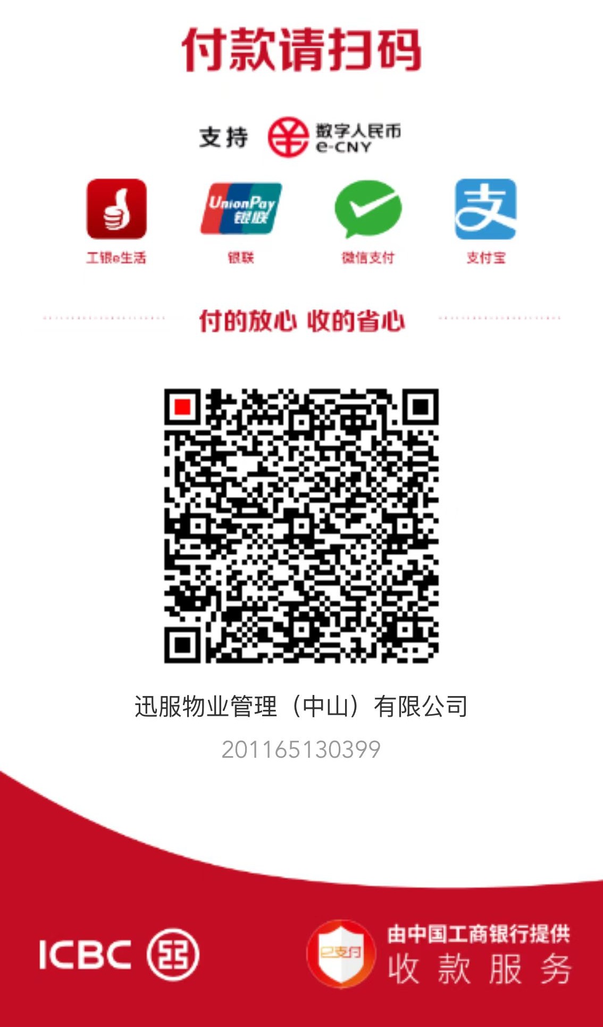
17 | 租赁的房屋或厂房出现问题需要维修，该怎么申请？ | 可直接通过我们公司的微信公众服务号提交维修申请，也能拨打客服电话或添加客服微信联系申请维修。办理时间：8:00-12:00 13：30-17:30 可拨打致富热线：周小姐 18688109777
18 | 交维修申请后，多久会有人来处理？ | 提交申请后，我们会有专人第一时间跟进，一般情况下，紧急维修会在24小时内上门，普通维修会在48小时内安排处理。
19 | 维修需要收费吗？哪些情况是免费的？ | 因房屋本身质量或设施自然老化导致的问题，维修免费；因租户使用不当、人为损坏造成的维修，费用需由租户承担
20 | 维修过程中可以随时了解进度吗？ | 可以。提交维修申请后，会有专人跟进并通过微信或电话向您同步维修进度，您也可主动联系客服查询。办理时间：8:00-12:00 13：30-17:30 可拨打致富热线：周小姐 18688109777
21 | 对维修结果不满意怎么办？ | 若对维修结果有异议，可及时通过微信、电话联系客服反馈，我们会安排维修人员重新检查处理，直至问题解决。办理时间：8:00-12:00 13：30-17:30 可拨打致富热线：周小姐 18688109777

